상품제안서
럭셔리 삼단 숄더백 /멀티크로스백 [BG038] | 상품코드: F29898

 |  |  |  |  |  |  | 02-412-0044 | www.easy1.co.kr
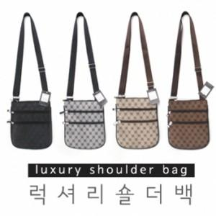

【상세/제작정보】 | - 배송비 발생 기준 수량 : 140

【인쇄/포장옵션】 | 풀칼라 / OPP(비닐)

【공급단가】 | 수량 | 200~ | 500~ | 1,000~ | 3,000~ | 5,000~
*VAT별도 | 단가 | 2,570원 | 2,530원 | 2,470원 | 2,410원 | 2,360원

【상품 URL】 | http://www.easy1.co.kr/src/goods_detail.php?gdno=29898

